상품제안서
오스템 뷰센 덴탈 골프세트 타이틀리스트 PRO V1 / V1X 4구 기업 특판 단체선물 | 상품코드: F32881

 |  |  |  |  |  |  | 02-412-0044 | www.easy1.co.kr
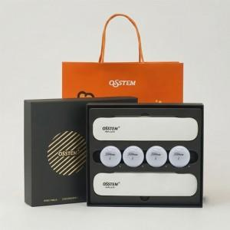

【상세/제작정보】

【인쇄/포장옵션】 | 풀칼라 / 쇼핑백

【공급단가】 | 수량 | 30~ | 50~ | 100~ | 300~ | 500~
*VAT별도 | 단가 | 46,800원 | 46,020원 | 44,850원 | 44,060원 | 42,900원

【상품 URL】 | https://dev.easy1.co.kr:443/src/goods_detail.php?gdno=32881

